Hoja1
ID del error | Título | Pasos a seguir | Resultado esperado | Resultado actual | Severidad | Referencia gráfica
UR-BUG-1 | Al seleccionar el campo "Desde" aparece un texto de sugerencia | 1. Abrir la aplicación de Urban Routes. 2. Hacer clic en el campo "Desde". | El campo de búsqueda está vacío. | Aparece el texto "East 2nd Street, 601" | Trivial
UR-BUG-2 | No se pueden buscar lugares/objetos en el campo "Hasta" | 1. Abrir la aplicación de Urban Routes. 2. Hacer clic en el campo "Hasta". 3. Escribir algun objeto (ejemplo: "Subway"). | Se muestra la lista de lugares relacionados con el objeto que se introdujo. | No se muestra ninguna lista de opciones. | Grave
UR-BUG-3 | Los campos de "Desde" y "Hasta" no admiten distintas direcciones. | 1. Abrir la aplicación de Urban Routes. 2. Seleccionar uno de los campos de busqueda. 3. Escribir cualquier dirección distinta a "East 2nd Street, 601" o "1300 1st St" | El mapa hace zoom sobre el pin de la dirección seleccionada. La vista coincide con la descripción del diseño. | El campo cambia a color rojo y aparece el texto "Introduce la dirección" debajo. | Crítico
UR-BUG-4 | No aparecen marcas si no se llenan ambos campos de texto. | 1. Abrir la aplicación de Urban Routes. 2. Hacer clic en el campo "Desde"/"Hasta". 3. Ingresar la dirección: "East 2nd Street, 601"/"1300 1st St", según corresponda. | El mapa hace zoom sobre el pin de la dirección seleccionada. La vista coincide con la descripción del diseño. | El mapa no se mueve ni se genera ningún pin. | Menor
UR-BUG-5 | El pin no desaparece del mapa cuando se borra la dirección de los campos "Desde" y "Hasta". | 1. Abrir la aplicación de Urban Routes. 2. Ingresar una dirección válida en los campos "Desde" y "Hasta". 3. Dar clic en la equis (X) dentro del campo de una de las direcciones. | La dirección se borra del campo y su marca correspondiente desaparece del mapa. | El mapa hace zoom out sin desaparecer la marca. | Menor
UR-BUG-6 | El menú izquierdo desaparece al activar la pantalla completa. | 1. Abrir la aplicación de Urban Routes. 2. Cambiar la vista a pantalla completa dando clic al boton superior derecho. | El modo pantalla completa se activa y el menú lateral de busqueda es visible y funcional para el usuario. | El menú lateral de busqueda desaparece una vez que modo de vista de pantalla completa se activa. | Menor
UR-BUG-7 | Al hacer clic en el logotipo de la aplicación no se muestra información. | 1. Abrir la aplicación de Urban Routes. 2. Dar clic al boton con el nombre de la aplicación en la esquina superior izquierda. | Se muestra la información sobre la aplicación. | El botón no hace nada. | Menor
UR-BUG-8 | Error en los iconos del metodo de transporte personal | 1. Abrir la aplicación de Urban Routes. 2. Ingresar la dirección "East 2nd Street, 601" en el campo "Desde" 3. Ingresar la dirección "1300 1st St" en el campo "Hasta". 4. Dar clic en la opción "Personal" en las opciones que aparecen debajo. 5. Seleccionar un icono distinto al primero. | Se ilumina el primer icono y se oscurece el icono que se haya seleccionado. | El primer icono, junto con la opción seleccionada, no son cargados. | 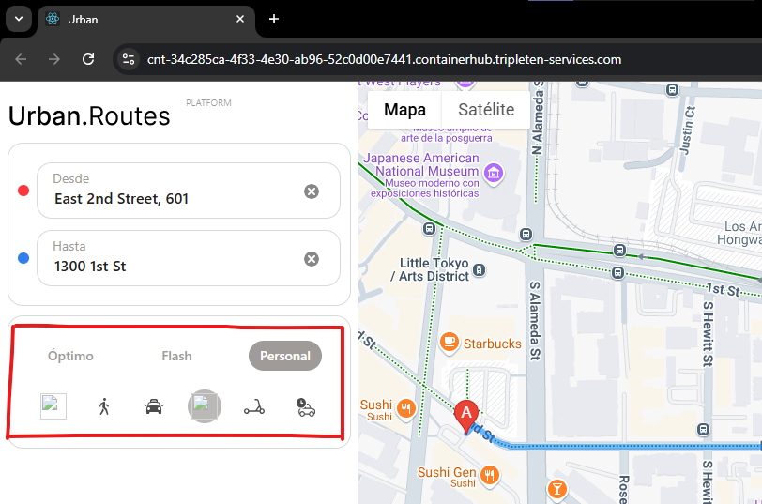 Trivial

